Cấu hình Slot
Luật thưởng: | Các biểu tượng cùng loại xuất hiện liên tiếp trên các đường payline từ trái qua phải thì được thưởng
Scatter: | 5, 4, 3 scatters thì được thêm tương ứng 15, 10, 5 lượt chơi
Bonus: | 5, 4, 3 Bonus thì được chơi minigame; hệ số nhân các minigame tương ứng X5,X4, X3 lượt chơi
Wild: | wild có thể thay thế cho tất cả các biểu tượng trừ scatter, bonus |  |  |  |  |  | Reel 1 | Reel 2 | Reel 3 | Reel 4 | Reel 5
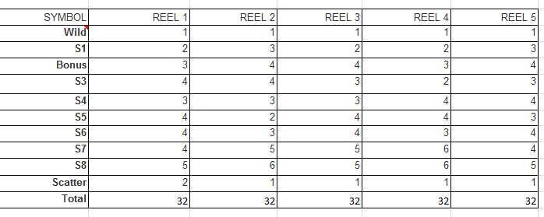
 |  |  |  |  |  | scat*3 | 3 | 3 | 3 | 3 | 3
Bảng thống kê số lần xuất hiện của mỗi biểu tượng trên 1 reel
 |  |  |  |  |  | Hit any 5 scats |  |  |  |  | Hit any 5 Bonus
 |  |  |  |  |  |  | scat,scat,scat,scat,scat |  | 243 |  |  | Bonus,Bonus,Bonus,Bonus,Bonus | 243
SYMBOL | REEL 1 | REEL 2 | REEL 3 | REEL 4 | REEL 5 | Hit any 4 scats |  |  |  |  | Hit any 4 Bonus
Wild | 1 | 1 | 1 | 1 | 1 |  | scat,scat,scat,scat,#scat |  | 1539 |  |  | Bonus,Bonus,Bonus,Bonus,#Bonus | 1539
S1 | 1 | 1 | 1 | 1 | 1 |  | scat,scat,scat, #scat,scat |  | 1539 |  |  | Bonus,Bonus,Bonus, #Bonus,Bonus | 1539
Bonus | 1 | 1 | 1 | 1 | 1 |  | sact,scat,#scat,scat,scat |  | 1539 |  |  | Bonus,Bonus,#Bonus,Bonus,Bonus | 1539
S2 | 2 | 2 | 2 | 2 | 2 |  | scat,#scat,scat,scat,scat |  | 1539 |  |  | Bonus,#Bonus,Bonus,Bonus,Bonus | 1539
S3 | 2 | 2 | 2 | 2 | 2 |  | #scat,scat,scat,scat,scat |  | 1539 |  |  | #Bonus,Bonus,Bonus,Bonus,Bonus | 1539
S4 | 3 | 3 | 3 | 3 | 3 |  | Total |  | 7695 |  |  | Total | 7695
S5 | 3 | 3 | 3 | 3 | 3
S6 | 4 | 4 | 4 | 4 | 4 | Hit any 3 scats |  |  |  |  | Hit any 3 Bonus
S7 | 4 | 4 | 4 | 4 | 4 |  | scat,scat,scat,#scat,#scat |  | 9747 |  |  | Bonus,Bonus,Bonus,#Bonus,#Bonus | 9747
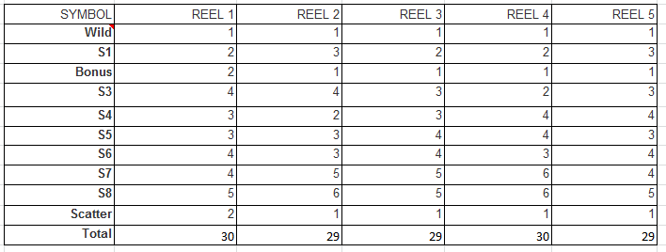
Scatter | 1 | 1 | 1 | 1 | 1 |  | scat,scat,#scat,scat,#scat |  | 9747 |  |  | Bonus,Bonus,#Bonus,Bonus,#Bonus | 9747
Total | 22 | 22 | 22 | 22 | 22 |  | scat,#scat,scat,scat,#scat |  | 9747 |  |  | Bonus,#Bonus,Bonus,Bonus,#Bonus | 9747
 |  |  |  |  |  |  | #scat,scat,scat,scat,#scat |  | 9747 |  |  | #Bonus,Bonus,Bonus,Bonus,#Bonus | 9747
 |  |  |  |  |  |  | scat,scat,#scat,#scat,scat |  | 9747 |  |  | Bonus,Bonus,#Bonus,#Bonus,Bonus | 9747
 |  |  |  |  |  |  | scat,#scat,scat,#scat,scat |  | 9747 |  |  | Bonus,#Bonus,Bonus,#Bonus,Bonus | 9747
 |  |  |  |  |  |  | #scat,scat,scat,#scat,scat |  | 9747 |  |  | #Bonus,Bonus,Bonus,#Bonus,Bonus | 9747
 |  |  |  |  |  |  | scat,#scat,#scat,scat,scat |  | 9747 |  |  | Bonus,#Bonus,#Bonus,Bonus,Bonus | 9747
 |  |  |  |  |  |  | #scat,scat,#scat,scat,scat |  | 9747 |  |  | #Bonus,Bonus,#Bonus,Bonus,Bonus | 9747
 |  |  |  |  |  |  | #scat,#scat,scat,scat,scat |  | 9747 |  |  | #Bonus,#Bonus,Bonus,Bonus,Bonus | 9747
 |  |  |  |  |  |  | Total |  | 97470 |  |  | Total | 97470
Số lượng các trường hợp trúng giải
 |  |  |  |  |  |  | Bảng cơ cấu giải thưởng
SYMBOL | 5 IN A ROW | 4 IN A ROW | 3 IN A ROW | 2 IN A ROW | TOTAL |  | SYMBOL | 5 IN A ROW | 4 IN A ROW | 3 IN A ROW | 2 IN A ROW
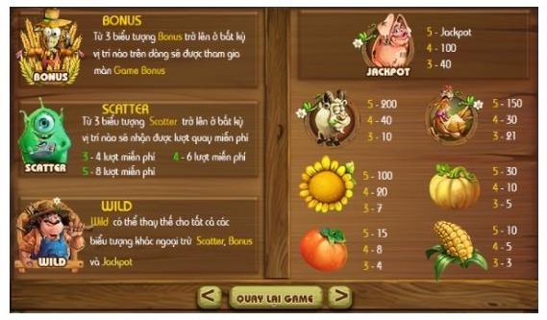
Wild | 1 | 20 | 252 |  | 273 |  | Wild | 5000 | 800 | 50 | 0
S1 | 31 | 300 | 3,080 |  | 3,411 |  | S1 | 1000 | 500 | 40 | 0
S2 | 240 | 1,520 | 10,868 |  | 12,628 |  | Bonus | 0 | 0 | 0 | 0
S3 | 240 | 1,520 | 10,868 | 0 | 12,628 |  | S2 | 300 | 75 | 30 | 0
S4 | 1020 | 4,590 | 24,948 | 0 | 30,558 |  | S3 | 250 | 50 | 20 | 0
S5 | 1,020 | 4,536 | 24,948 | 0 | 30,504 |  | S4 | 150 | 30 | 15 | 0
S6 | 3,100 | 10,540 | 46,376 | 0 | 60,016 |  | S5 | 100 | 25 | 10 | 0
S7 | 3,100 | 10,540 | 46,376 | 0 | 60,016 |  | S6 | 50 | 15 | 5 | 0
Total | 8,752 | 33,566 | 167,716 | - | 210,034 |  | S7 | 30 | 10 | 2 | 0

Xác suất trúng giải |  | Biết tổng số cách sắp xếp |  | 5,153,632

SYMBOL | 5 IN A ROW | 4 IN A ROW | 3 IN A ROW | 2 IN A ROW | TOTAL |  | Wild Diet Expected Returns
Wild | 0.00000019 | 0.00000388 | 0.00004890 | - | 0.00005297
S1 | 0.00000602 | 0.00005821 | 0.00059764 | - | 0.00066186 |  | SYMBOL | 5 IN A ROW | 4 IN A ROW | 3 IN A ROW | 2 IN A ROW | TOTAL
S2 | 0.00004657 | 0.00029494 | 0.00210880 | - | 0.00245031 |  | Wild | 0.000970 | 0.003105 | 0.002445 | - | 0.006520
S3 | 0.00004657 | 0.00029494 | 0.00210880 | - | 0.00245031 |  | S1 | 0.006015 | 0.029106 | 0.023905 | - | 0.059026
S4 | 0.00019792 | 0.00089063 | 0.00484086 | - | 0.00592941 |  | S2 | 0.013971 | 0.022120 | 0.063264 | - | 0.099355
S5 | 0.00019792 | 0.00088016 | 0.00484086 | - | 0.00591893 |  | S3 | 0.011642 | 0.014747 | 0.042176 | - | 0.068565
S6 | 0.00060152 | 0.00204516 | 0.00899870 | - | 0.01164538 |  | S4 | 0.029688 | 0.026719 | 0.072613 | - | 0.129020
S7 | 0.00060152 | 0.00204516 | 0.00899870 | - | 0.01164538 |  | S5 | 0.019792 | 0.022004 | 0.048409 | - | 0.090204
Total | 0.00169822 | 0.00651308 | 0.03254326 | - | 0.04075456 |  | S6 | 0.030076 | 0.030677 | 0.044994 | - | 0.105747
 |  |  |  |  |  |  | S7 | 0.018046 | 0.020452 | 0.017997 | - | 0.056495
 |  |  |  |  |  |  | Total | 0.130199 | 0.168929 | 0.315803 | - | 0.614932

 |  |  |  |  |  |  | Tổng kết

 |  |  |  |  |  |  | ITEM | RETURN
 |  |  |  |  |  |  | Line Pays | 61.493%
 |  |  |  |  |  |  | Free slot | ?
 |  |  |  |  |  |  | Minigame | ?
 |  |  |  |  |  |  | Total | ?

